Sheet1
大南门2026年美陈制作服务报价单
序号 | 位置 | 规格、要求 | 数量 | 单位 | 单价 | 总价 | 图示
1 | 城门楼 | 城楼开花气模，花朵直径1.2m*4个、直径2m*4个、直径3m*2个，平纹尼材质，内置鼓风机+灯光 | 1 | 项
4 | 东街 | 彩色花灯600盏（1.新中式异形花灯、2.材质：铁艺骨架+加厚色丁布灯罩、3.尺寸：16寸+14寸组合） | 1 | 项 |  |  | 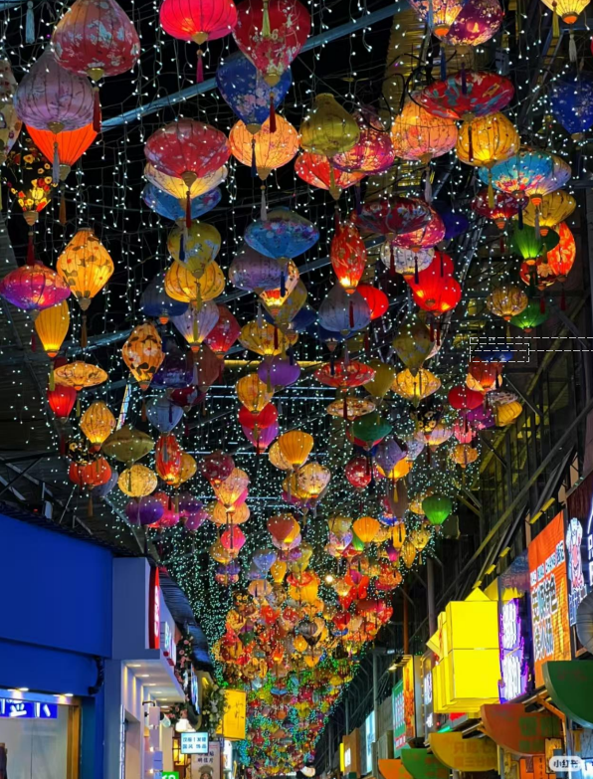
5 |  | 星星灯（总面积10X40米/长度间隔为0.4米一条/总长100条X12米）下垂60公分 | 1 | 项
6 |  | 1000米钢丝绳/拉直器/不锈钢/膨胀螺丝，安装在铝板材质需要保证结构强度，保持吊顶美观 | 1 | 项
7 |  | 主线2.5平国标电缆线 | 100 | 米
 |  | 辅线1.5平国标电缆线 | 700 | 米
8 |  | 安装脚手架 | 1 | 项
10 | 北门 | 脚手架租赁 | 1 | 项
11 |  | 安庆花艺墙（3.5X9米）整面满铺，高仿仿真花要求颜色鲜艳，仿真度高，不易褪色，质感高级。 | 1 | 项
12 |  | “安庆”不锈钢发光字（单字1.8X1.8米，含内部设计需加上安庆特色建筑及文化剪影元素，含安装及走线） | 2 | 个
13 |  | 吊车 | 1 | 项
14 | 东门 | 核心参数与材质选型： 1.基础规格 整体尺寸:8m(宽)x4m(高)，立柱间距按3m预留支撑位，保证结构稳定性。安装场景:优先按户外耐候标准制作。 二、分部位制作工艺 1.主结构制作(承重核心)下料与焊接:采用激光切割下料，尺寸公差≤±1mm;立柱与横梁焊接需满焊，焊缝打磨平整(Ra≤1.6um)，焊接处做防锈处理(环氧富锌底漆+中间漆+面漆)。2.加固处理:横梁与立柱连接处加三角加强:筋，每处至少2个;整体框架焊接完成后进行酸洗磷化，杜绝内部锈蚀。 3.表面预处理:金属基材打磨除锈 制作:南门东街:迷你发光字 平面剪影:户外写真膜覆合于底板，覆膜厚度≥120g，覆哑光膜防反光;立体造型(左侧头饰):3mm亚克力激光切割后热弯成型，拼接处用无影胶粘接，表面抛光;戏曲凤冠造型镀锌管做底 加厚镀锌板烤漆做双层 圆球烤漆装饰，带发光亮化效果。 三、细节工艺要求 1.安装预留: 横梁底部预留安装孔.(间距≤1.5m)，配膨7胀螺栓/化学锚栓;底部需人工挖掘80X80X80cm基坑，预埋钢筋，浇筑混凝土，施工需设置围挡防护，设置警示标志。 四、发光要求 1.发光效果:文字/纹样内嵌入LED灯带(暖白光/红光)，预留电源接口于立柱内部 | 1 | 项 |  |  | 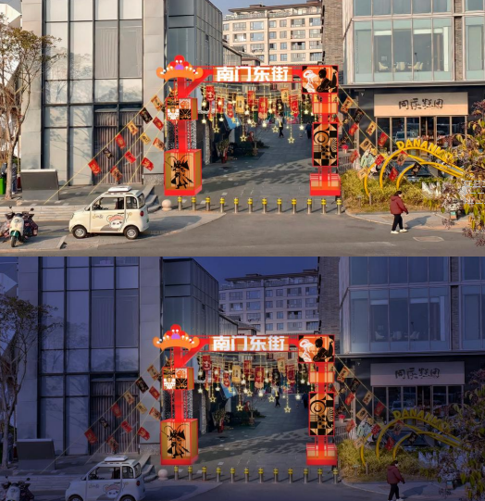
15 | 税费（ 6 %）
16 | 合计

